Teuku Mohn Ichwanul Hakim
 | Pusat Riset | Pusat Riset Teknologi Penerbangan
 | Nomor Urut Proposal | CFC.2.16
 | Nama Ketua Tim Periset | Teuku Mohd Ichwanul Hakim, S.T., M.T.
 | Kontak | 08111980298

No | Nama Barang | Gambar Barang | Spesifikasi Teknis | Merek dan Tipe | Justifikasi/Urgensi Kebutuhan | Jumlah | Satuan | Perkiraan Harga Satuan + PPN 11% (Rp) | Perkiraan Harga Total (Rp) | Lokasi Penerimaan Barang | Link Referensi Barang
1 | Balsa Grade A Kayu Balsa bahan maket RC - 100cm, 3mm, ukuran 3mmx100mmx1000mm | 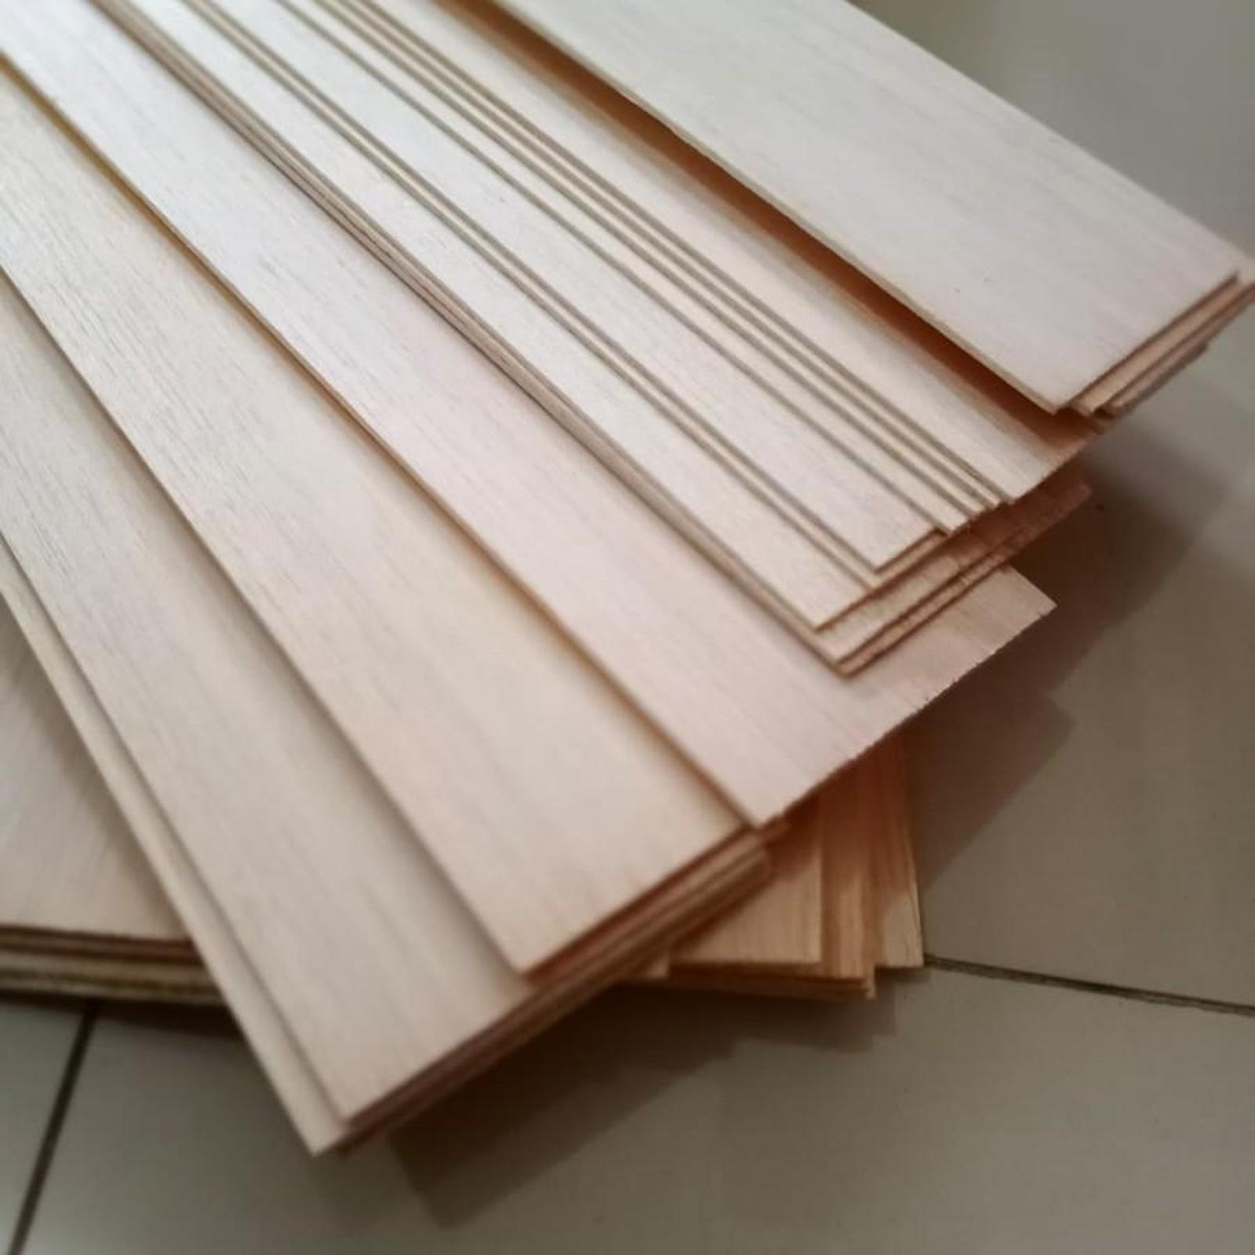 | • Kayu balsa sheet Grade A • Warna putih, soft • Lebar: 100mm • Tebal: 3mm • Panjang: 1000mm |  | Diperlukan untuk propulsi wahana uji | 16 | Unit | 42,000 | 672,000 | PRTP | https://www.tokopedia.com/livina-store-1/balsa-grade-a-kayu-balsa-1mm-1-5mm-2mm-2-5mm-3mm-bahan-maket-rc-100cm-3mm-7da97?extParam=ivf%3Dfalse%26keyword%3Dbalsa+3+mm+%26search_id%3D20260903033026955AF57E494555123DBV%26src%3Dsearch
2 | Triplek 3mm 60x80 cm | Full 3 mm | Multiplek 60x80cm - P = 60cm, L = 80cm | 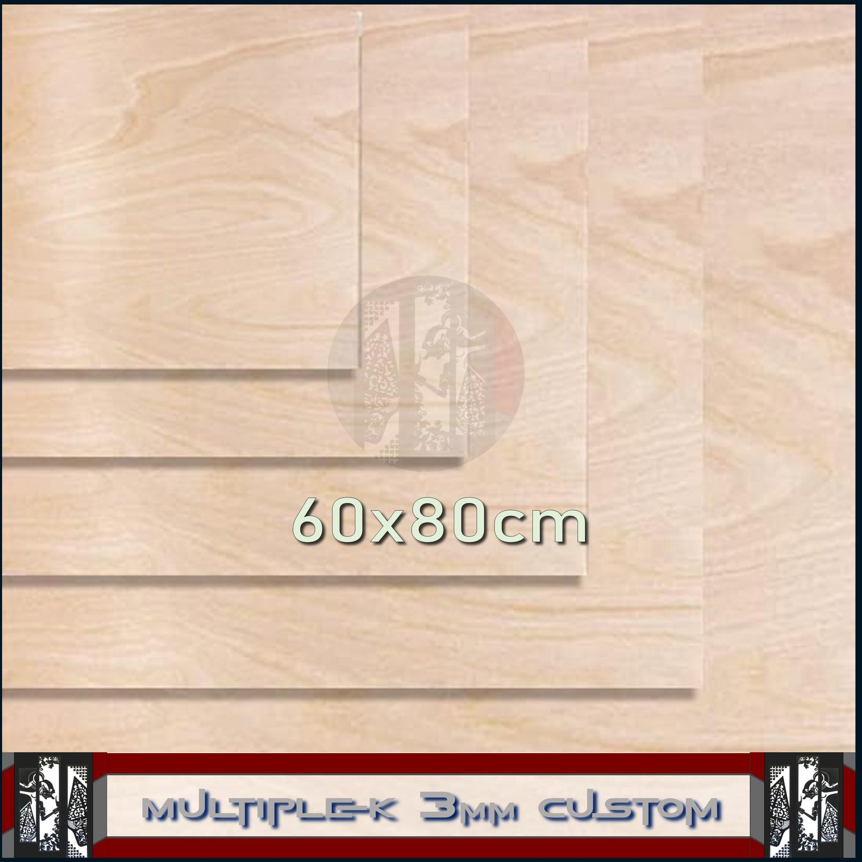 | Triplek 3mm Lebar max: 600mm Panjang max: 800 mm Tebal: 3mm |  | Diperlukan untuk propulsi wahana uji | 8 | Unit | 28,153 | 225,220 | PRTP | https://www.tokopedia.com/gesang-akustik/triplek-3mm-60x80-cm-full-3-mm-multiplek-60x80cm-p-60cm-l-80cm-8700a
3 | 1M 100cm Carbon Tube Pipa Karbon Diameter OD 15mm ID 13mm 3K 15x13mm RC Pesawat Airplane | 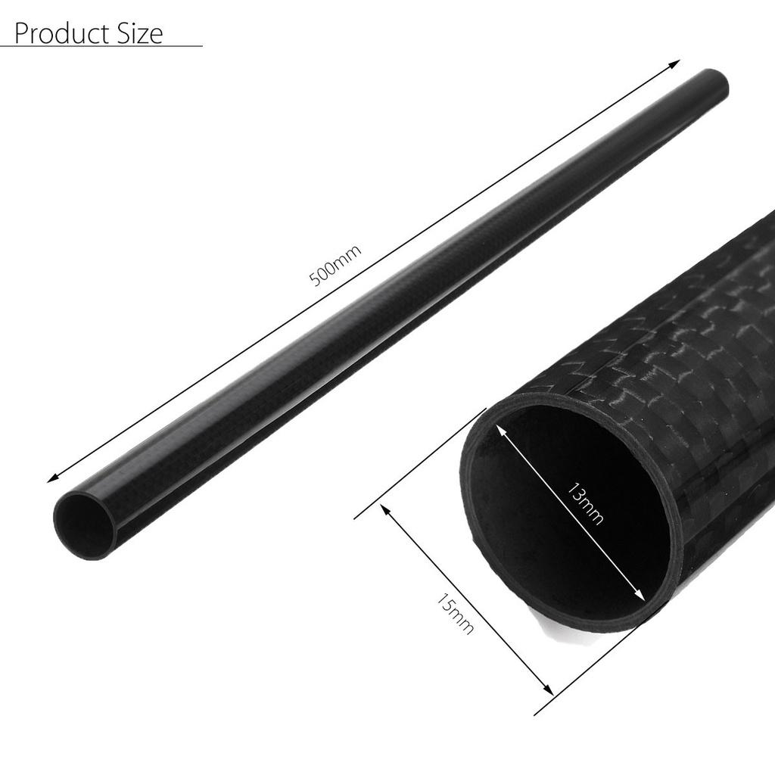 | • Panjang : 1meter/100cm • Diameter Luar : 15mm • Diameter dalam : 13mm • Tebal : 1mm • Berat pipa : 66gr |  | Diperlukan untuk propulsi wahana uji | 3 | Unit | 239,344 | 718,031 | PRTP | https://www.tokopedia.com/alladinshop/pipa-carbon-fiber-tube-10mm-multicopter-quadcopter-frame-karbon-rc
4 | Pipa Carbon Tube Fiber OD 10mm x 8mm x 1000mm 1meter 1m 3K 100CM RC | 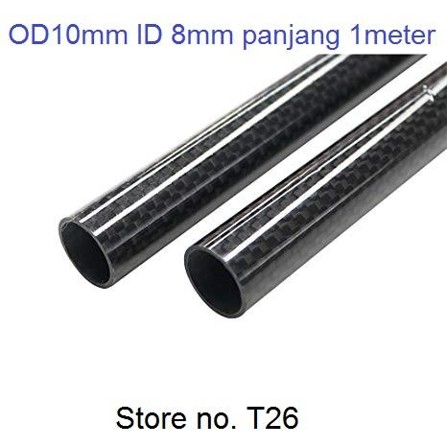 | • Panjang: 1meter/100Cm • Diameter luar:10mm • Diameter dalam: 8mm • Tebal : 1mm • Berat : 44gr • Surface treatment: 3K High Gloss |  | Diperlukan untuk propulsi wahana uji | 3 | Unit | 174,656 | 523,969 | PRTP | https://www.tokopedia.com/alladinshop/pipa-carbon-tube-fiber-od-10mm-x-8mm-x-1000mm-1meter-1m-3k-100cm-rc?extParam=src%3Dshop%26whid%3D19946&aff_unique_id=&channel=others&chain_key=
5 | Holybro Power Distribution Board (PDB) 300A - Side Entry | 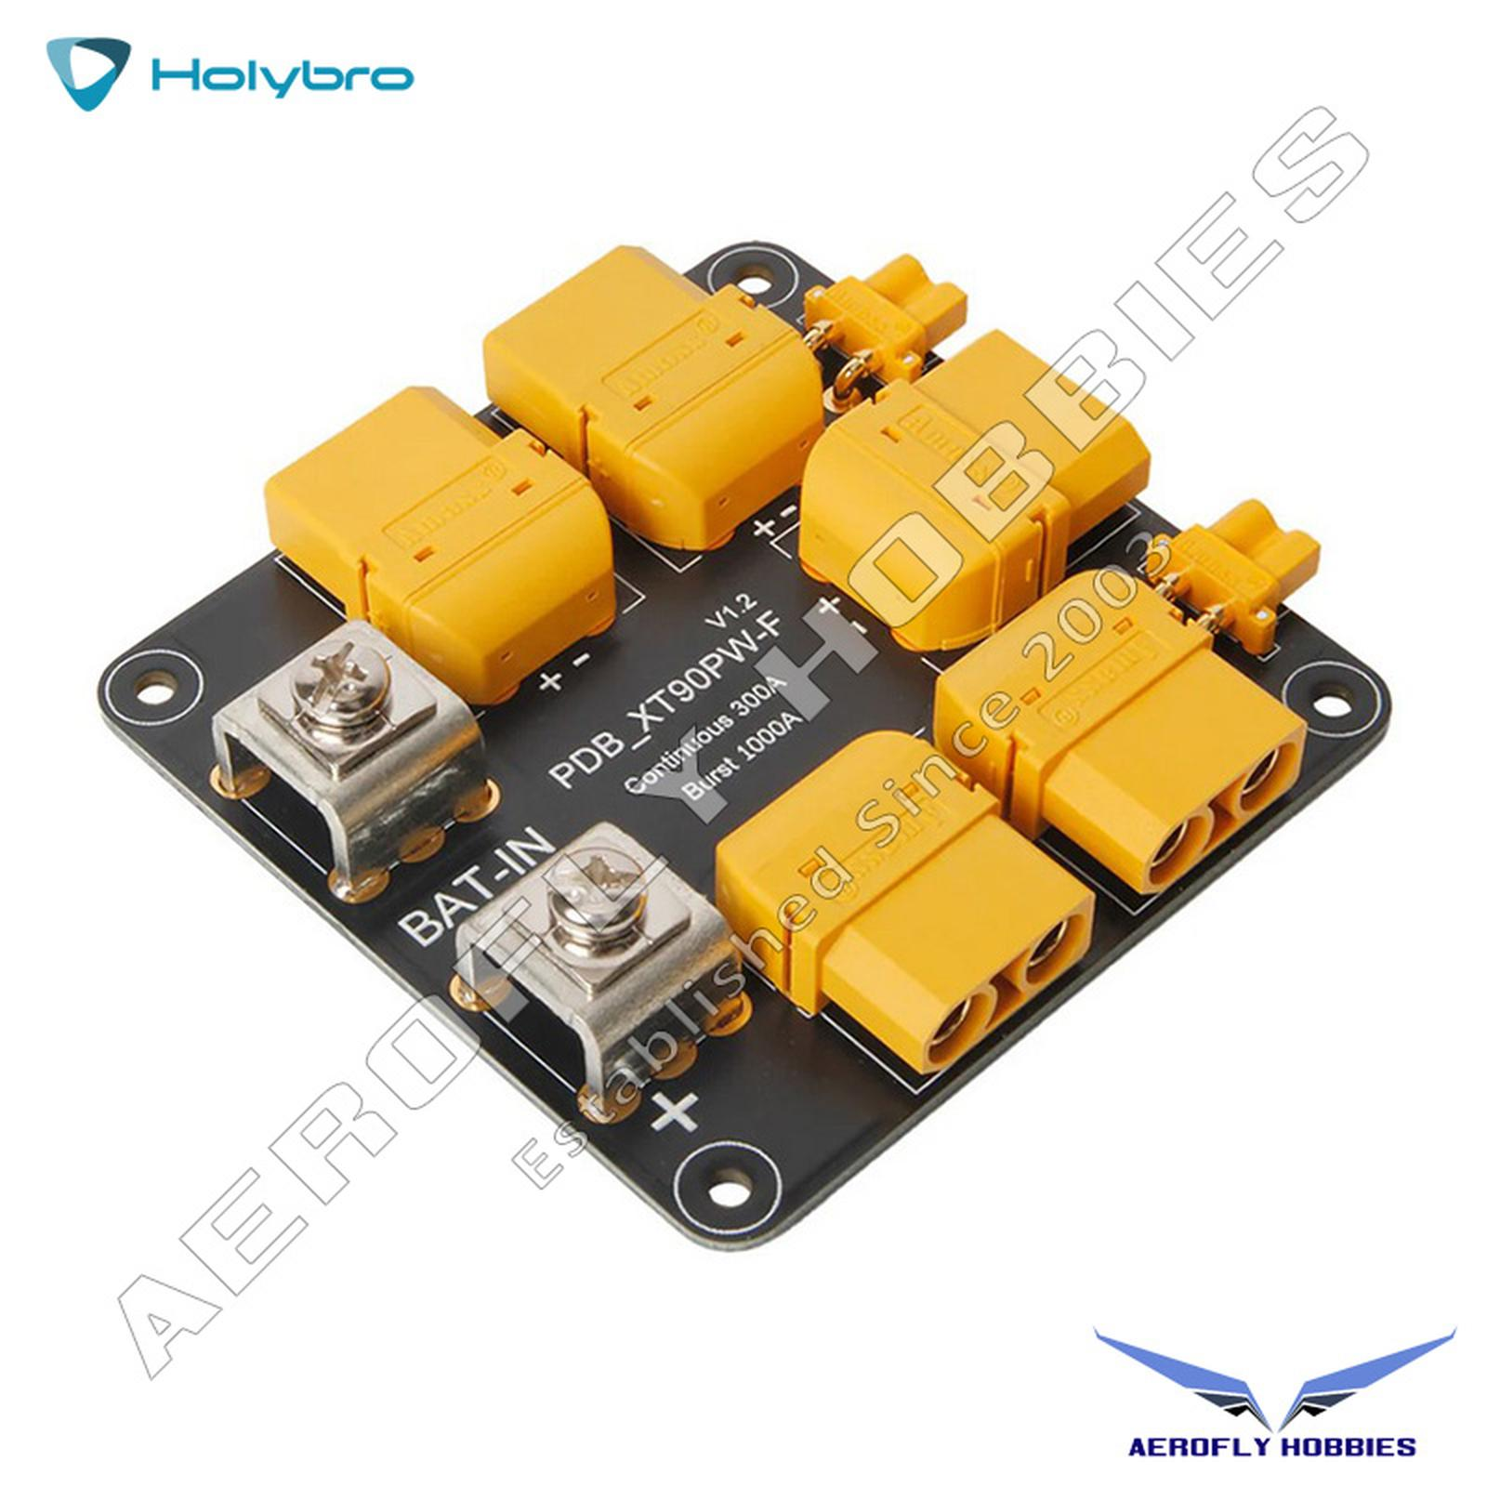 | • Pre-soldered with XT90 & XT30 • Continuous Current: 300A • Burst Current: 1000A • 10 Oz Copper PCB Design • M3 Mounting holes | Holybro 300A | Diperlukan untuk propulsi wahana uji | 1 | Unit | 947,500 | 947,500 | PRTP | https://www.tokopedia.com/aeroflyhobbies/holybro-power-distribution-board-pdb-300a-side-entry-1734347142557762980
6 | Gulue Lem Berbasis Minyak GT-B000 Strong Glue Transparan |  | • Instant bonding • Transparent invisible • Waterproof and durable • Long lasting and strong | Gulue GT-B000 | Diperlukan untuk propulsi wahana uji | 1 | Unit | 72,713 | 72,713 | PRTP | https://www.tokopedia.com/guluglueofficial-1/gulue-lem-berbasis-minyak-gt-b000-strong-glue-transparan-dan-kuat-untuk-kayu-logam-kulit-dan-keramik-perekatan-transparan-dengan-ujung-pengembusan-khusus-untuk-aplikasi-presisi-1732294828341036306?t_id=1789434628263&t_st=7&t_pp=cart&t_efo=cart&t_ef=&t_sm=&t_spt=cart
7 | Pixhawk PX4 PT40 Differential Airspeed Sensor Kit Pitot Tube Airspeedometer | 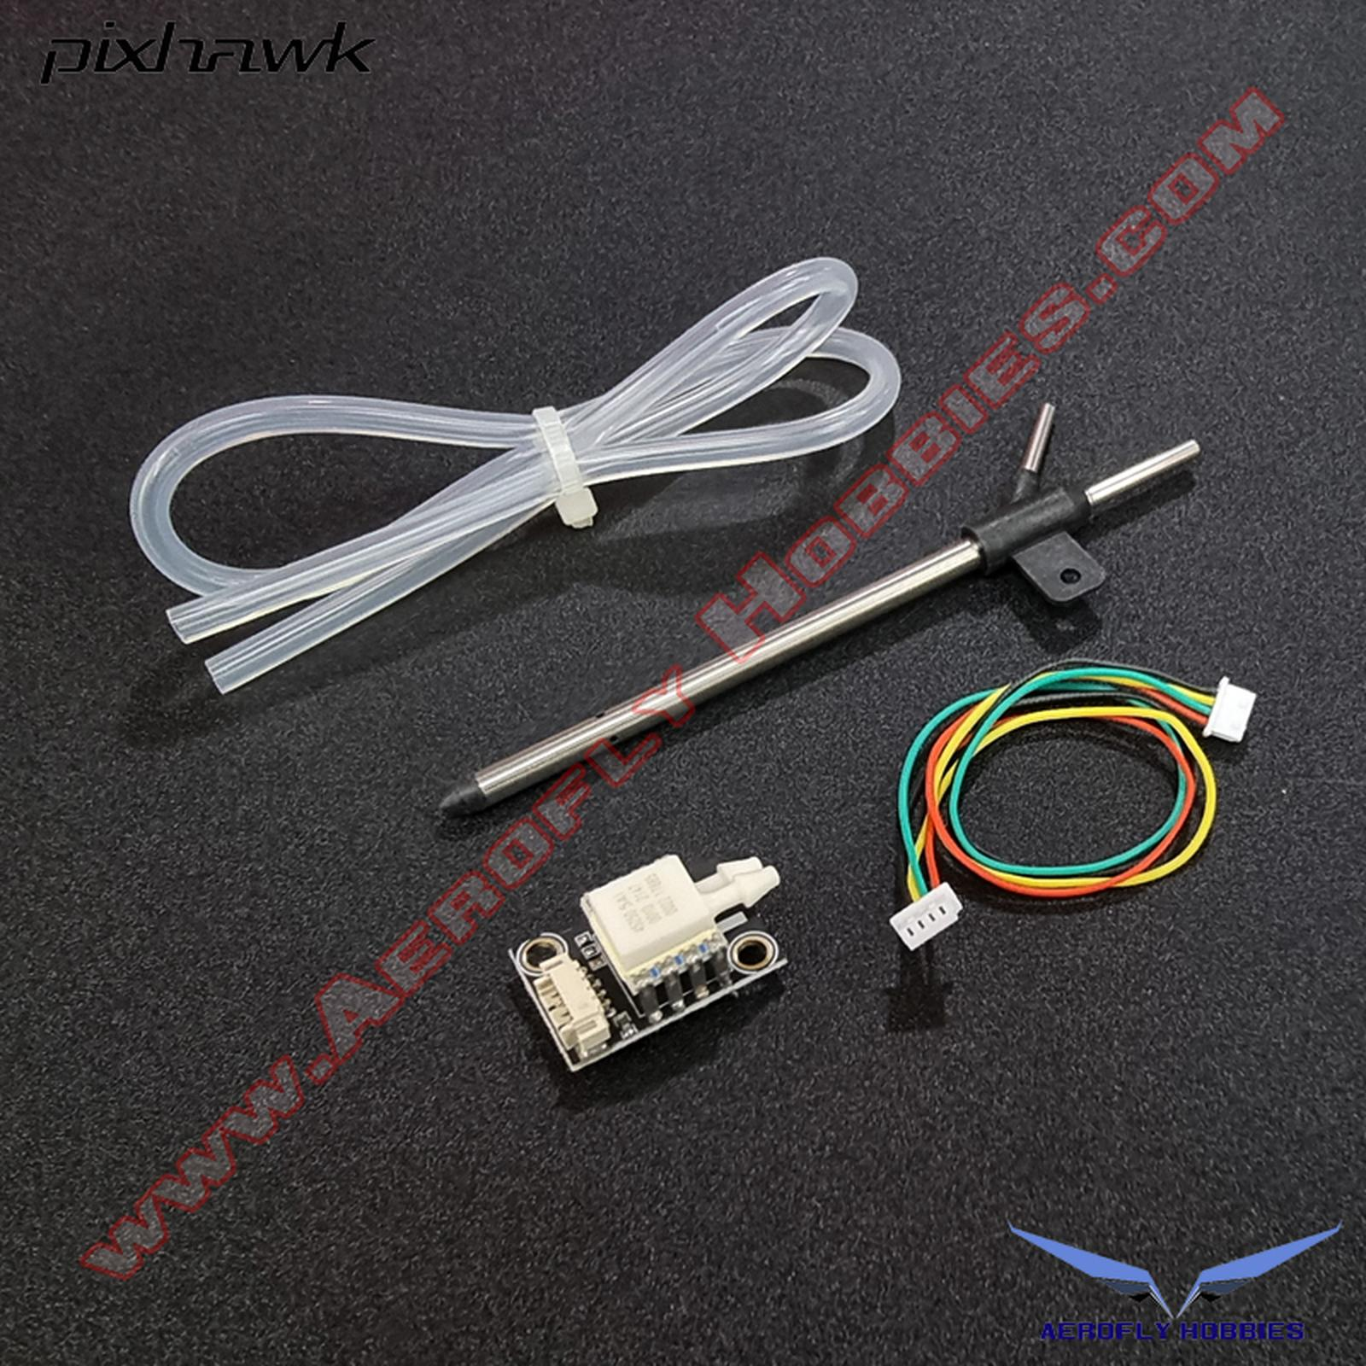 | • Sensor chip: Measurement Specialties MS4525DO • Pressure Range: 1 psi (measures up to roughly 100 m/s or 360 km/h / 223 mph • Resolution: 0.84 Pa via a 24-bit delta-sigma ADC (data delivered at 14 bits) • Temperature Compensation: Measures onboard temperature to compute true airspeed accurately using static pressure data from your Pixhawk Flight Controller • PT40 Pitot Tube: A standard 40mm-length aluminum/plastic differential pressure probe | Pixhawk PX4 PT40 | Diperlukan untuk operasi wahana uji | 1 | Unit | 1,600,000 | 1,600,000 | PRTP | https://www.tokopedia.com/aeroflyhobbies/pixhawk-px4-pt40-differential-airspeed-sensor-kit-pitot-tube-airspeedometer-1729804420813587876
8 | Orange Pi Zero 2W - 2GB RAM | 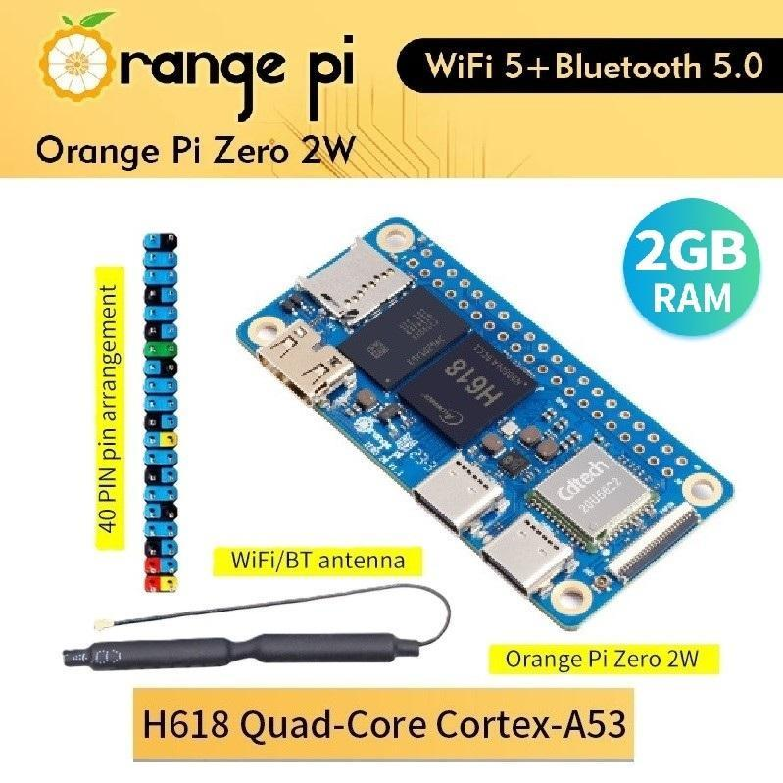 | • CPU : Allwinner H618 Quad-Core Cortex-A53 Processor 1.5GHz • GPU : Mali G31 MP2 (Support OpenGL ES 1.0/2.0/3.2, OpenCL 2.0, Vulkan 1.1) • RAM : LPDDR4:1GB/1.5GB/2GB/4GB (optional) • Memory : SPI Flash (16MB) • Wi-Fi + BT : Wi-Fi5.0+BT 5.0, BLE • Video output : 1*Mini HDMI TX 2.0 port supporting 4K@60FPS • USB : Type-C USB2.0*2 • SD card interface : 1*Micro SD card interface • Expansion interface : 24Pin expansion interface: USB2.0*2, 100M Ethernet interface, IR receiver interface, audio output, TV-out, power button, user-defined buttons*2 • 40Pin : 40Pin function expansion interface, supporting the following interface types: GPIO、UART、I2C、SPI、PWM • Power Source : Type-C 5V2A • Supported OS : Android 12 TV，Debian11，Debian12，Ubuntu22.04，Ubuntu20.04，Orange Pi OS（Arch） • PCB Dimension : 30mm x 65mm x 1.2mm | Orange Pi Zero 2W | Diperlukan untuk operasi wahana uji | 1 | Unit | 1,447,500 | 1,447,500 | PRTP | https://www.tokopedia.com/badank/orange-pi-zero-2w-2gb-ram?
9 | UBEC 5V 5A | 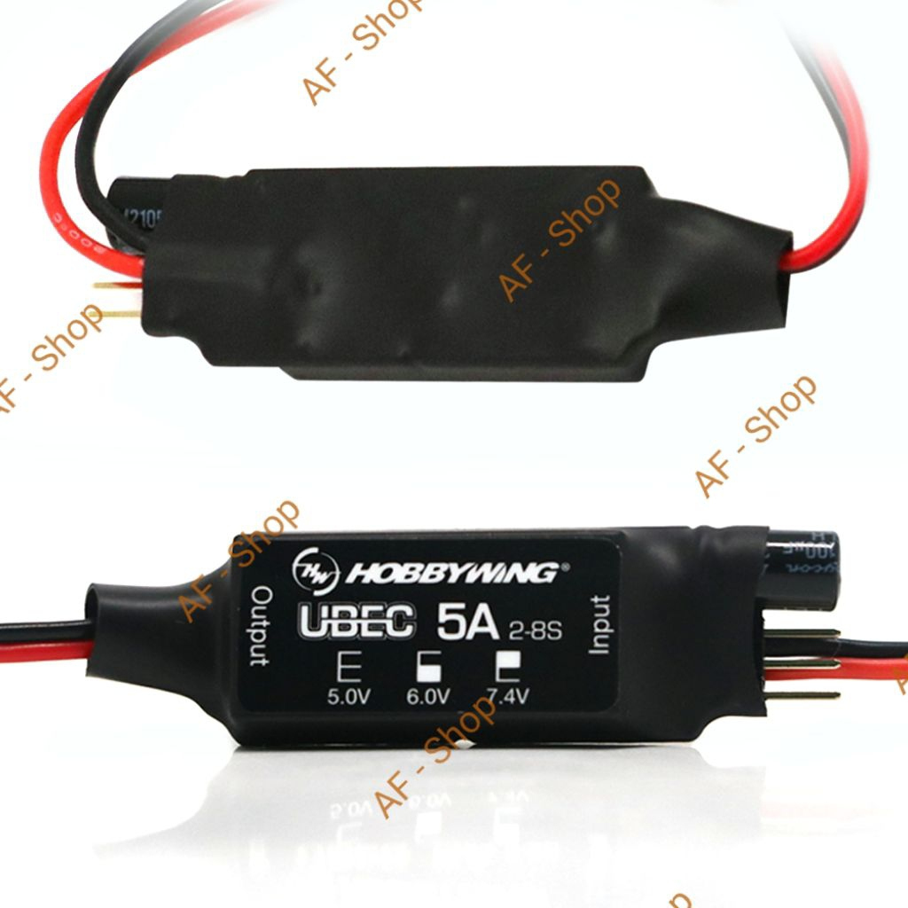 | • Model: UBEC 5A • Input voltage: 2-8S Lipo • Output voltage: 5.0/6.0/7.4V (3 options adjustable) • Output current: Continuous 5A, Instantaneous 15A • Measurement: 50* 17* 10mm • Weight: 21g | Hobbywing 5A Ubec V2 | Diperlukan untuk operasi wahana uji | 2 | Unit | 427,500 | 855,000 | PRTP | https://shopee.co.id/Hobbywing-5A-Ubec-V2-Air-High-Voltage-Regulator-Module-2-8S-5V-6V-7.4V-5A-Adjustable-BEC-For-RC-Car-Parts-i.30918253.45106981043
10 | Module modem 5G RG520N-EU/EB (Modal) atau Extracomp ? | 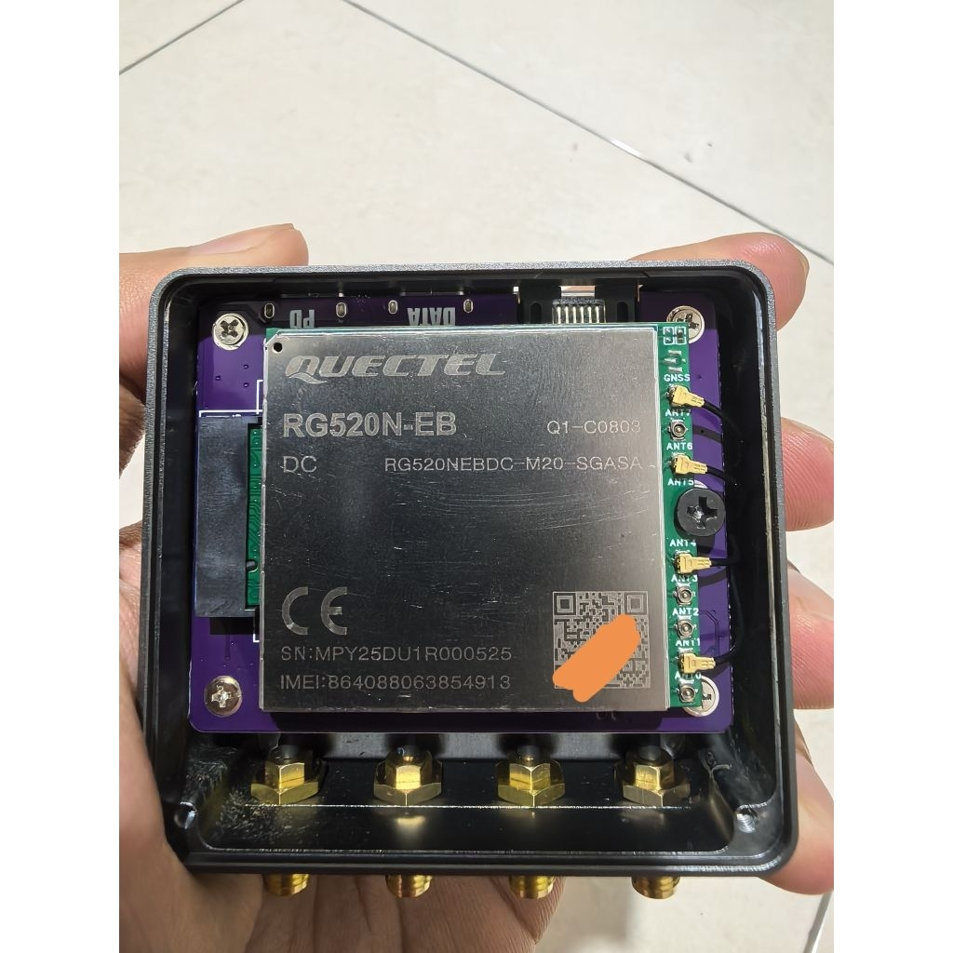 | • Adapter Hiveton HEEP-5G Ethernet 2.5G • Chipset rtl8125 • Modul WWAN Quectel RG520E-EU/EB • Qualcomm X62 Support 5G-NSA All Operator (XL,Telkomsel,Indosat) Support Paket Hifiair (3/Indosat) | Hiveton HEEP-5G Ethernet 2.5G | Diperlukan dalam ekserimen karakterisasi wireless network | 1 | Unit | 2,437,500 | 2,437,500 | PRTP | https://shopee.co.id/Hiveton-HEEP-5G-Ethernet-2.5G-rtl8125-RG520N-EU-EB-Qualcomm-X62-i.148850336.48059224039
11 | Antenna 4G | 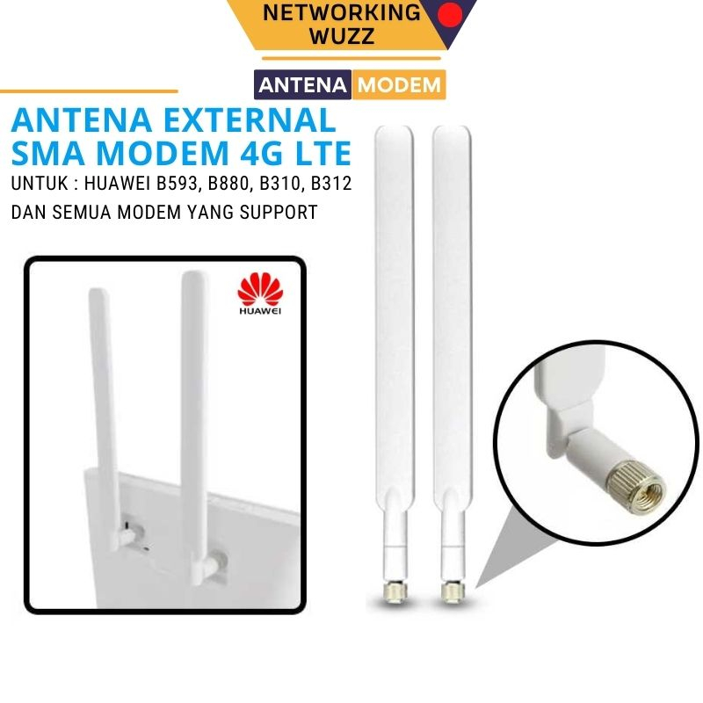 | • Impedance: 50 Ohm • Frequency: 700 - 2700 MHz • Supported ALL OPERATOR BOLT, GSM, CDMA: EVDO 800MHz, 4G/HSPA 900MHz, 4G 1800MHz, HSPA 2100MHz dan 4G 2300MHz • Radiation Pattern: Omni Directional • Polarization: Horizontal and Vertical (-45 +45) • Konektor : SMA Male • Mounting : Direct to modem port • Aplikasi : Indoor • Koneksi : 4G LTE TDD FDD, U900, 3G/3.5G WCDMA/ HSDPA/ HSPA, EDGE, GPRS, EVDO • All Operator : Bolt, Smartfren, Telkomsel, Indosat, XL, Tri | Huawei | Diperlukan dalam ekserimen karakterisasi wireless network | 2 | Unit | 56,250 | 112,500 | PRTP | https://shopee.co.id/Antena-Penguat-Sinyal-Huawei-4G-LTE-MIMO-i.115022206.8650057415
12 | Module switch latch | 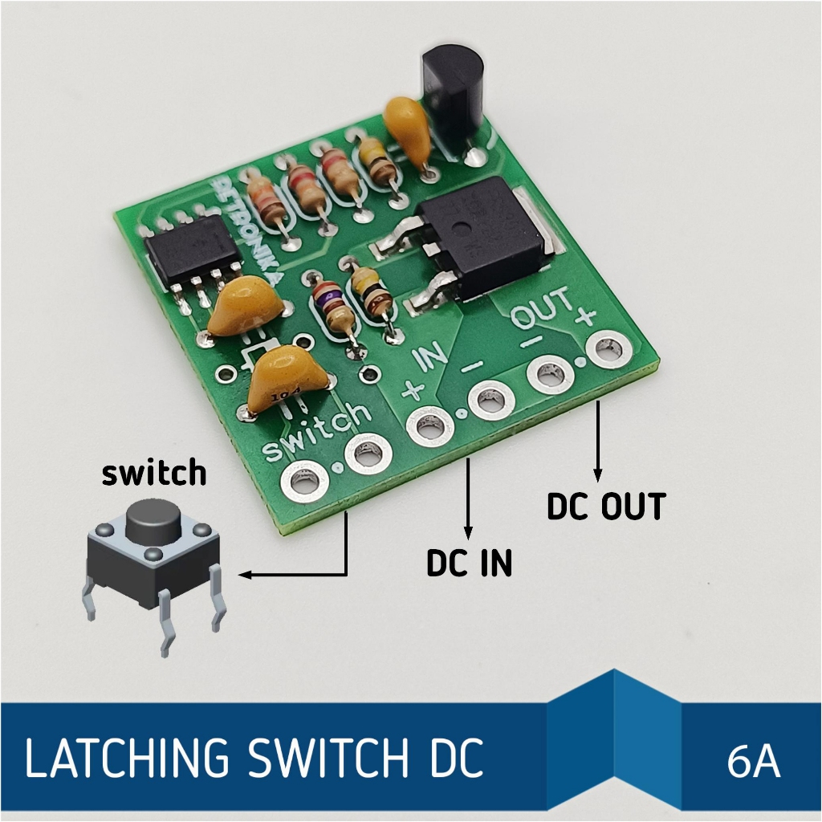 | • Tegangan kerja DC 5V sampai 24V. • Arus maksimal tanpa pendingin pada 6A. • Switch menggunakan push-on atau tactile switch atau sejenisnya. • Common negative, alias pin negative digunakan bersama untuk input dan output. • Dimensi 25mm x 25mm |  | Diperlukan dalam ekserimen karakterisasi wireless network | 2 | Unit | 25,000 | 50,000 | PRTP | https://shopee.co.id/Modul-Latching-Switch-Soft-Switch-DC-i.145384907.55709098622
13 | M.2 NGFF WWAN B Key Network Card to USB | 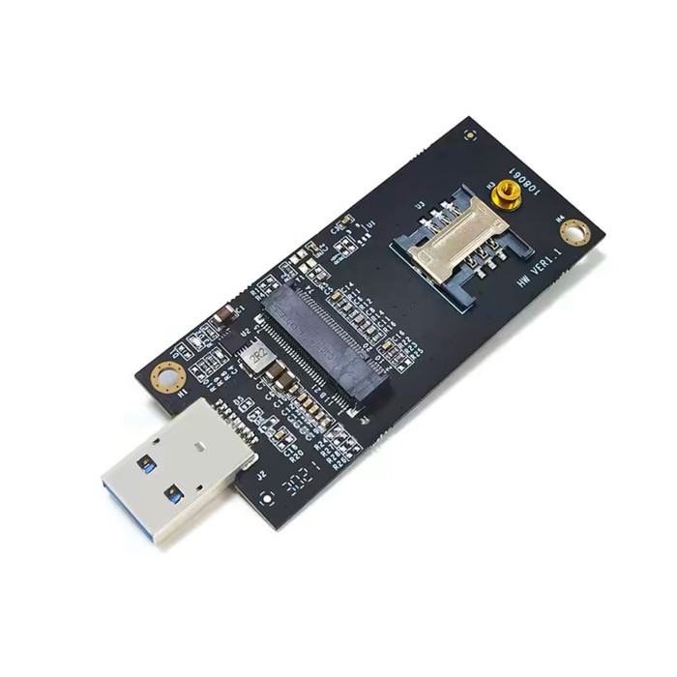 | Suitable for: MU736/ME936/ ME906V, ME906C, ME906E, ME906J, Sierra Wireless Airprime EM7305 EM7345 EM7355 EM7430 and other NGFF interface communication module | NGFF M.2 Key-B WWAN to USB 3.0 Adapter | Diperlukan dalam ekserimen karakterisasi wireless network | 2 | Unit | 218,750 | 437,500 | PRTP | https://shopee.co.id/M.2-NGFF-WWAN-B-Key-Network-Card-to-USB-Adapter-Converter-Antenna-Test-Kit-Adapter-Only-i.835480443.29124796851
 |  |  |  |  |  |  |  |  | 10,099,433
 | *Mohon dapat melampirkan penawaran harga barang (jika ada)

 |  |  |  |  |  |  | Tempat, Tanggal
 |  |  | Menyetujui, |  |  |  | Pengusul,
 |  |  | Kepala Pusat Riset Teknologi Penerbangan

 |  |  | Dr. Fadilah Hasim B. Eng, MSc |  |  |  | Teuku Mohd Ichwanul Hakim, S.T., M.T.
 |  |  | NIP. 197007231989111001 |  |  |  | NIP. 198104212006041027

Prasetyo Ardi Probo Suseno
 | Pusat Riset | Pusat Riset Teknologi Penerbangan
 | Nomor Kode Proposal | CFC. 2.2
 | Nama Ketua Tim Periset | Prasetyo Ardi Probo Suseno, S.T., M.T
 | Nomor HP | 085726977475

No | Nama Barang | Gambar Barang | Spesifikasi Teknis | Merek dan Tipe | Justifikasi/Urgensi Kebutuhan | Volume | Harga Satuan | Total | PPN 12% | Lokasi Penerimaan Barang | Link Referensi Barang
 | (1) | (2) | (3) | (4) | (5) | (6) | (7) | (8) = (6x7) | (9) | (10) | (11)
1 | Creality Ender 5 MAX Cover 3D Printer Enclosure Box | 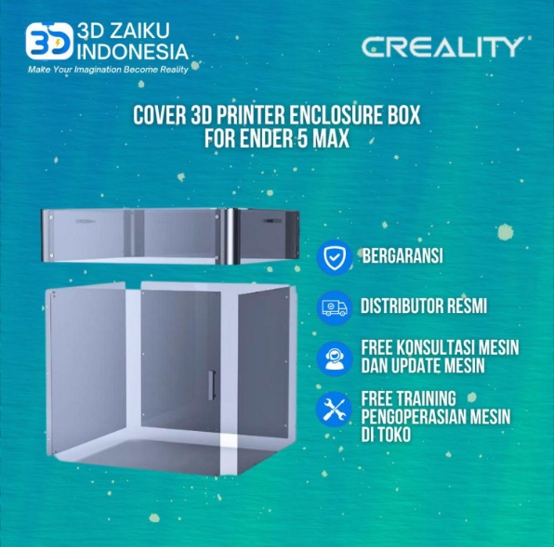 | Creality Ender 5 MAX Cover 3D Printer Enclosure Box | Creality Ender 5 MAX Cover 3D Printer Enclosure Box Code: Creality Ender 5 MAX Cover Weight: 14,000.00 g Dimension: 10.00 x 10.00 x 10.00 cm Category: > Creality 3D Sparepart | Creality Ender-5 MAX Cover 3D Printer Enclosure Box diperlukan sebagai perangkat pendukung operasional 3D printer Creality Ender-5 MAX untuk menciptakan lingkungan pencetakan yang lebih terkendali dan stabil. Penggunaan enclosure menjadi penting terutama dalam proses fabrikasi komponen berukuran besar dan penggunaan material teknik seperti ABS, ASA, PC, dan material berbasis Nylon/Carbon Fiber yang memiliki kecenderungan mengalami warping, penyusutan, dan ketidakstabilan dimensi akibat perubahan temperatur serta aliran udara selama proses pencetakan. | 2 | 1848000 | 3,696,000 | 443,520 | Pusat Riset Teknologi Penerbangan | https://www.3dfilament.co.id/creality-ender-5-max-cover-3d-printer-enclosure-box-5308
2 | 3D PRINTER FILAMENT PLA PLUS - Warna Putih | 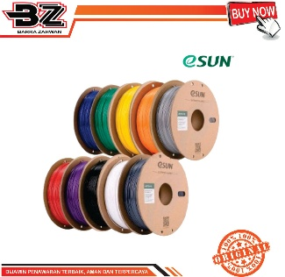 | 3D Printer Filament eSUN PLA Plus Environment Friendly Material Smooth Surface 1.75mm 1kg - Warna Putih | Spesifikasi Produk 3D Printer Filament eSUN PLA Plus Environment Friendly Material Smooth Surface 1.75mm 1kg- Warna Putih | Bahan mencetak 3d printing | 10 | 298,590.00 | 2,985,900 | - | Pusat Riset Teknologi Penerbangan | https://katalog.inaproc.id/barra-zahwan/3d-printer-filament-pla-plus

TOTAL |  |  |  |  |  |  | Total | 6,681,900 | 443,520

 | *Mohon dapat melampirkan penawaran harga barang (jika ada) |  |  |  |  |  | Grand Total | 7,125,420

 |  |  |  |  |  |  | Rumpin, 30 September 2026
 |  |  | Menyetujui, |  |  |  | Pengusul,
 |  |  | Kepala Pusat Riset Teknologi Penerbangan

 |  |  | Dr. Fadilah Hasim B. Eng, MSc |  |  |  | Prasetyo Ardi Probo Suseno, ST., M.T
 |  |  | 197007231989111001 |  |  |  | NIP. 199210062018011001

Dony Hidayat
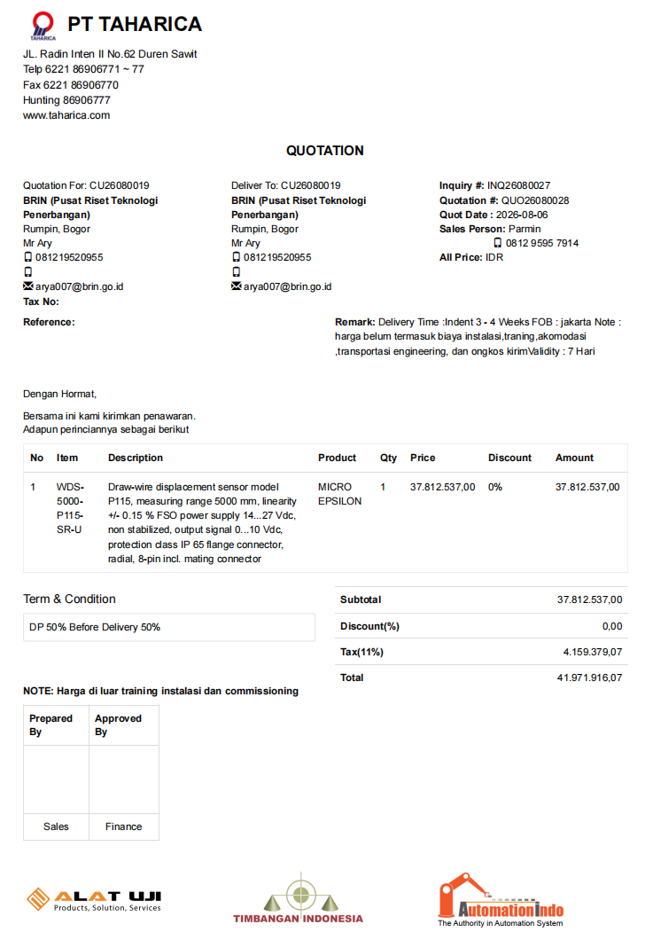
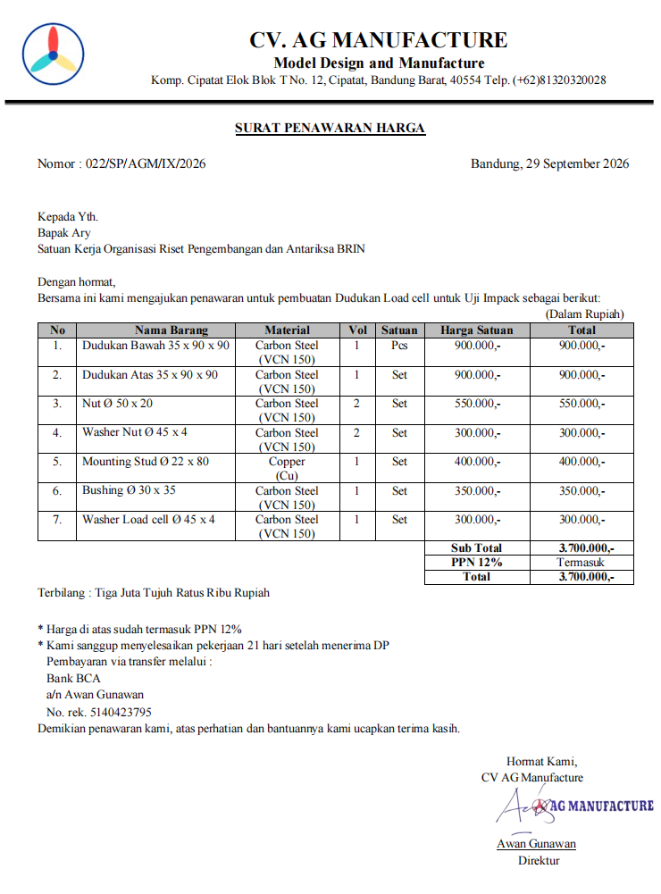
 | Pusat Riset | Pusat Riset Teknologi Penerbangan
 | Nomor Kode Proposal | CFC.2.4
 | Nama Ketua Tim Periset | Dr. Dony Hidayat, S.T., M.T.
 | Nomor HP | 08126778413

No | Nama Barang | Gambar Barang | Spesifikasi Teknis | Merek dan Tipe | Justifikasi/Urgensi Kebutuhan | Jumlah | Satuan | Perkiraan Harga Satuan (Rp) | PPN 11% | Lokasi Penerimaan Barang | Link Referensi Barang
1 | MICROEPSILON Draw-wire displacement sensor | 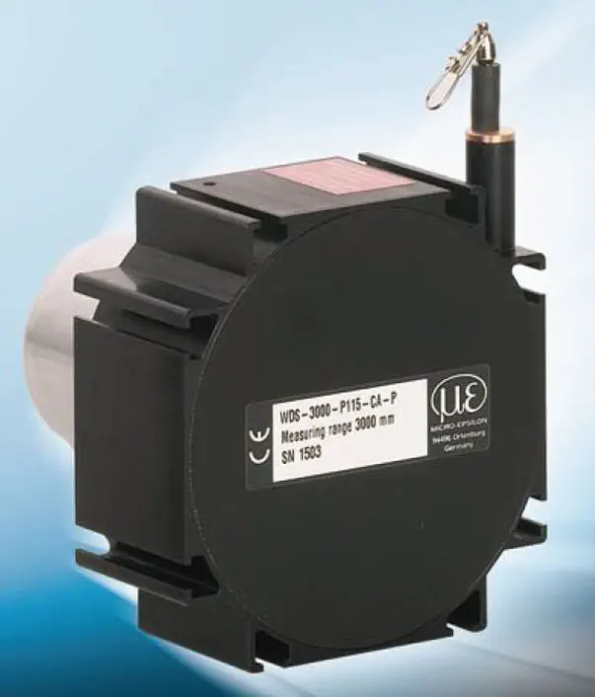 | Model : WDS-5000-P115-SR-U Range : 5000 mm | MICROEPSILON | Alat untuk mengukur ketinggian jatuh pada uji impak | 1 | pcs | 37,812,537 | 41,971,916 | KST Jacob Salatun, Rumpin | Quotation PT Taharica
2 | Inclinometer Digital Extracompt ? | 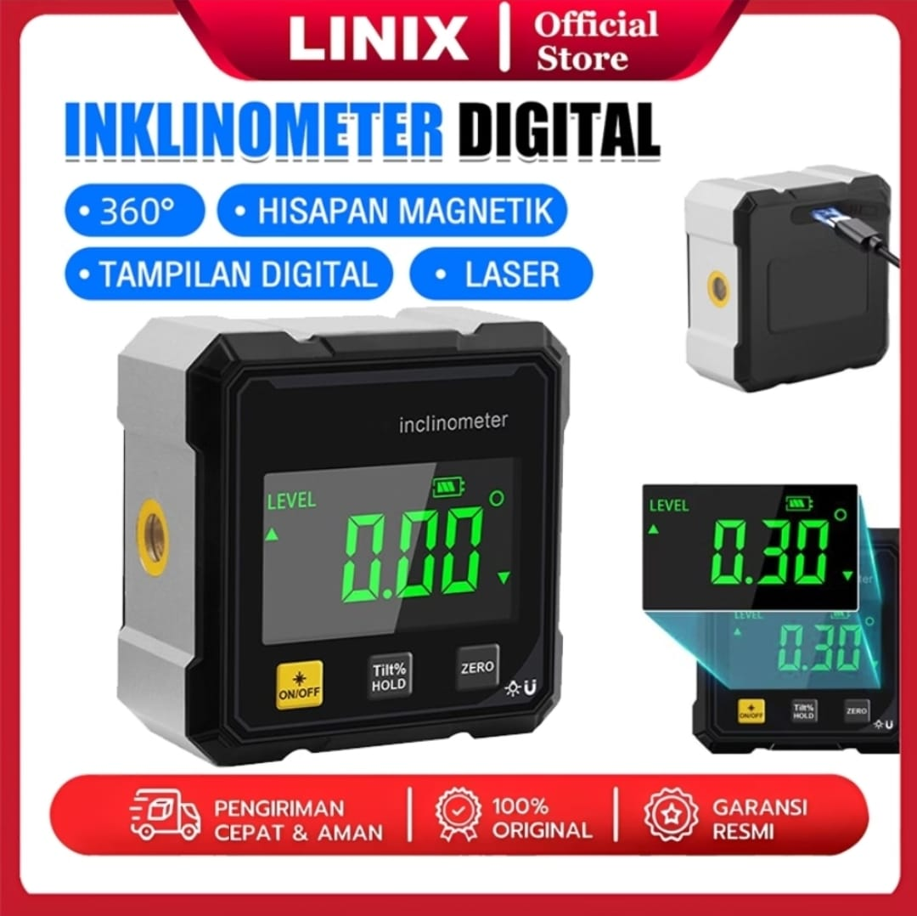 | Varian : Dengan laser Ukuran : 60 x 60 30 mm | Linix | Alat untuk mengetahui kemiringan permukaan | 2 | pcs | 225,000 | 499,500 | KST Jacob Salatun, Rumpin | https://id.shp.ee/HRbwj5zy
3 | Solder Tangan | 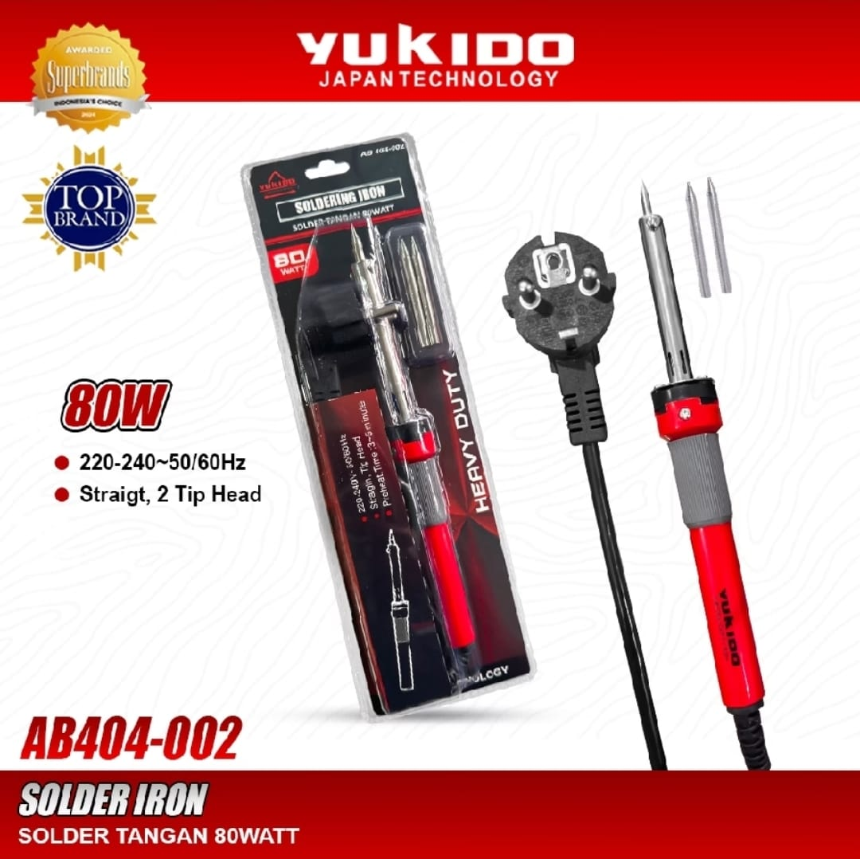 | Tipe : AB404-002 Daya : 80 watt | Yukido | Alat untuk menyambungkan kabel, khususnya pada penggunaan strain gauge | 1 | pcs | 150,000 | 166,500 | KST Jacob Salatun, Rumpin | https://id.shp.ee/eWcBmYzc
4 | Multimeter Digital Saku | 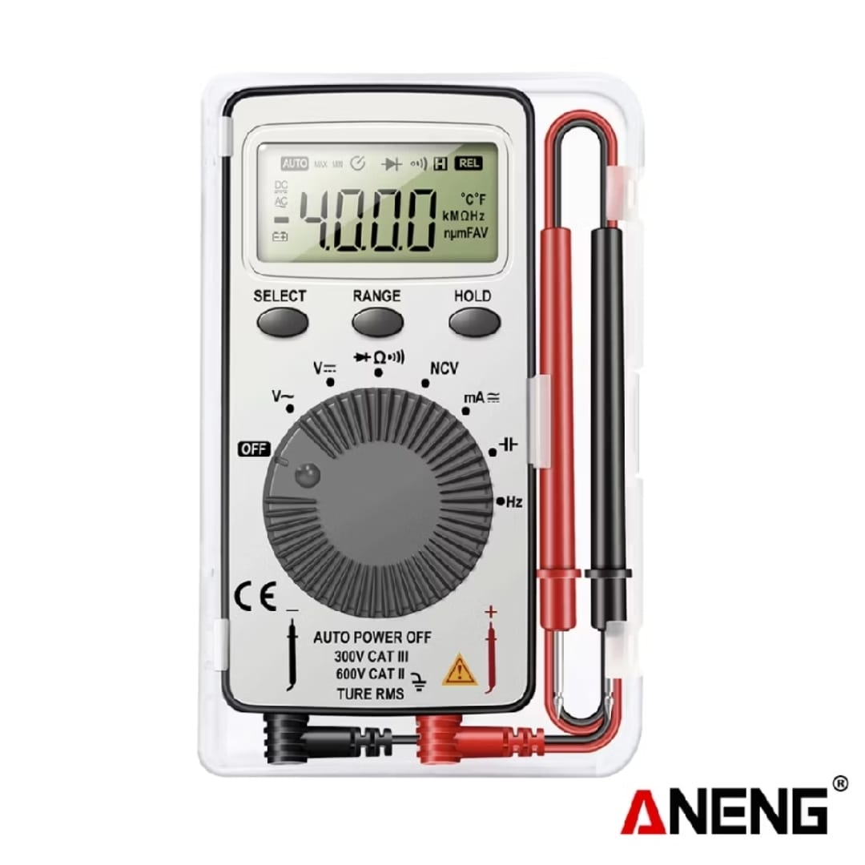 | Tipe : Aneng AN101 Ukuran : 125 x 80 x 19 mm | Aneng | Alat untuk mengukur parameter kelistrikan saat menyiapkan pengujian | 1 | pcs | 125,000 | 138,750 | KST Jacob Salatun, Rumpin | https://id.shp.ee/hGsgikWA
5 | Dudukan IEPE Force Transducer |  | Material : Carbon Steel | Custom | Alat bantu untuk memposisikan dan memberikan pre-load ke IEPE force transducer | 1 | set | 3,700,000 | 4,107,000 | KST Jacob Salatun, Rumpin | Quotation CV. AG Manufacture
TOTAL |  |  |  |  |  |  |  |  | 46,883,666

 | *Mohon dapat melampirkan penawaran harga barang (jika ada)

 |  |  |  |  |  |  | Rumpin, 30 September 2026
 |  |  | Menyetujui, |  |  |  | Pengusul,
 |  |  | Kepala Pusat Riset Teknologi Penerbangan

 |  |  | Dr. Fadilah Hasim B. Eng, MSc |  |  |  | Dr. Dony Hidayat, S.T., M.T.
 |  |  | NIP. 197007231989111001 |  |  |  | NIP. 19820527200801007

ANDIKA
 | Pusat Riset | Pusat Riset Teknologi Penerbangan
 | Nomor Urut Proposal | CFC 02.10
 | Nama Ketua Tim Periset | Dr. Matza Gusto A., S.T., M.T.
 | Kontak | 08151026907

No | Nama Barang | Gambar Barang | Spesifikasi Teknis | Merek dan Tipe | Justifikasi/Urgensi Kebutuhan | Jumlah | Satuan | Perkiraan Harga Satuan (Rp) | Harga Total (Rp) | PPN 11% | Harga Total dengan PPN (Rp) | Lokasi Penerimaan Barang | Link Referensi Barang
1 | End Mill Ø16 mm | 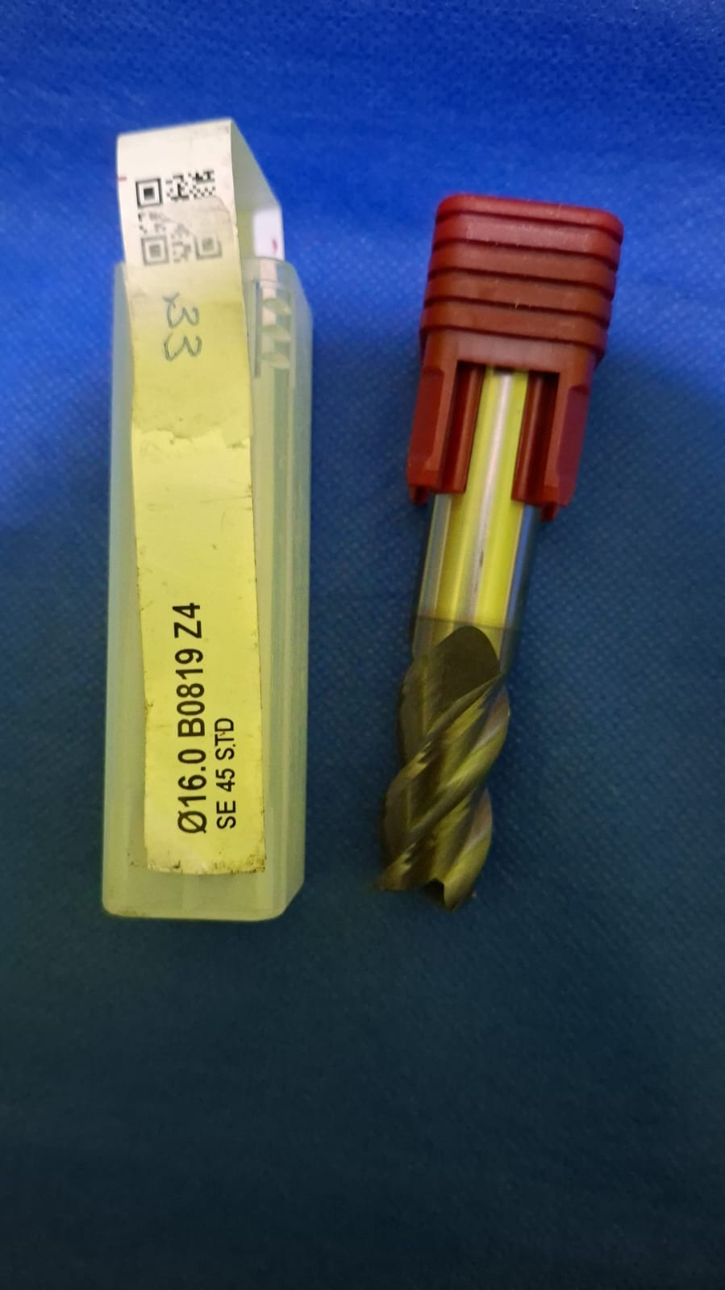 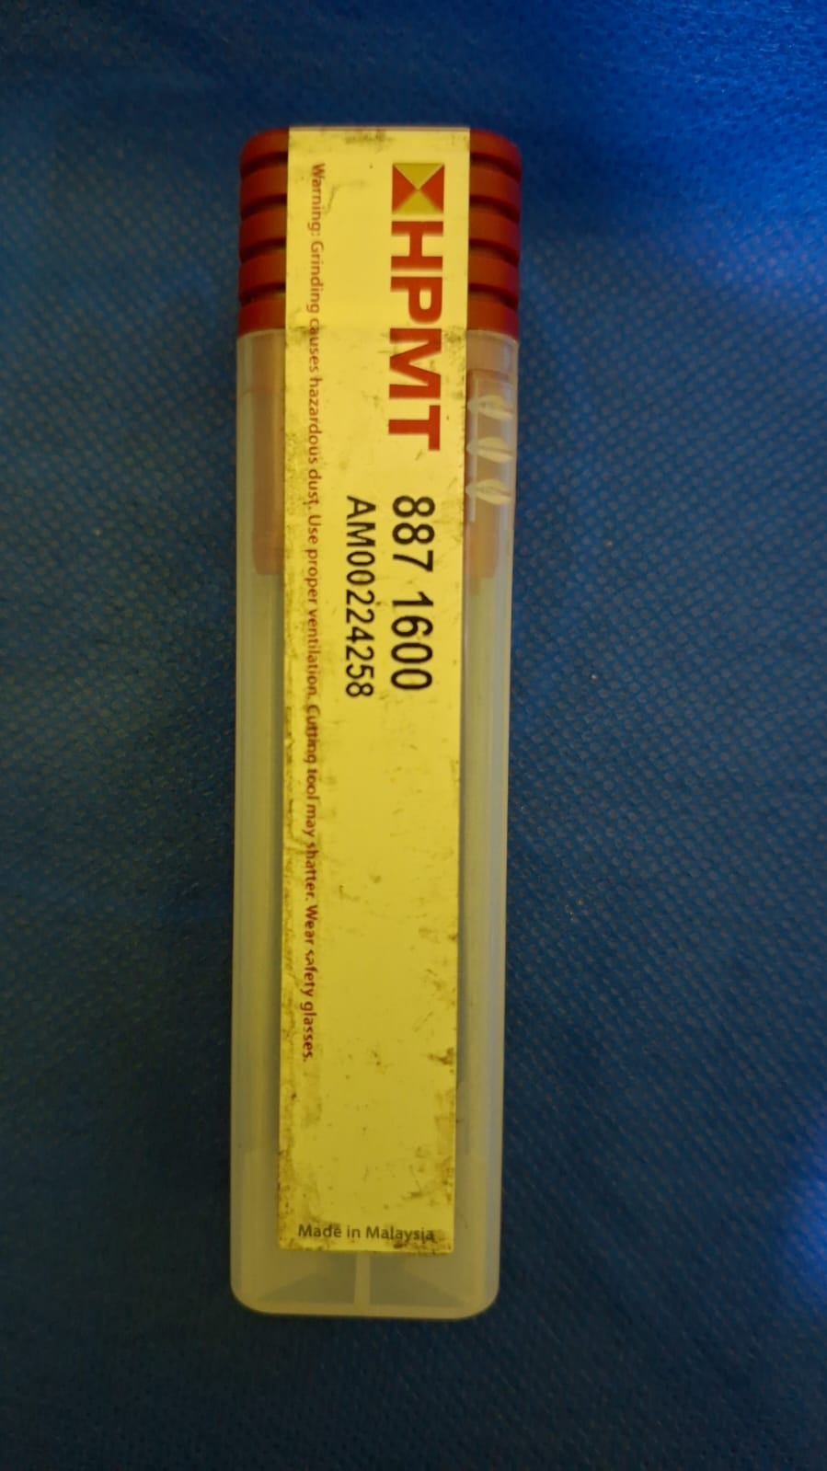 | - Diameter potong 16 mm - Panjang mata potong 32 mm - Diameter batang 16 mm - Material solid carbide - Ujung datar | HPMT SE 45X DP End Mill, kode 887 1600 | Dibutuhkan untuk melakukan pemesinan lanjutan pada casing motor axial flux berbahan aluminium yang telah tersedia, khususnya untuk meratakan permukaan, membentuk bidang referensi, dan menyesuaikan kontur utama agar dimensi casing sesuai dengan stator, penutup, bearing, dan komponen internal motor. | 1 | pcs | 2,300,000 | 2,300,000 | 253,000 | 2,553,000 | KST BJ Habibie Serpong | Surat Penawaran Harga | 2,553,000.00
2 | End Mill Ø10 mm R0,6 | 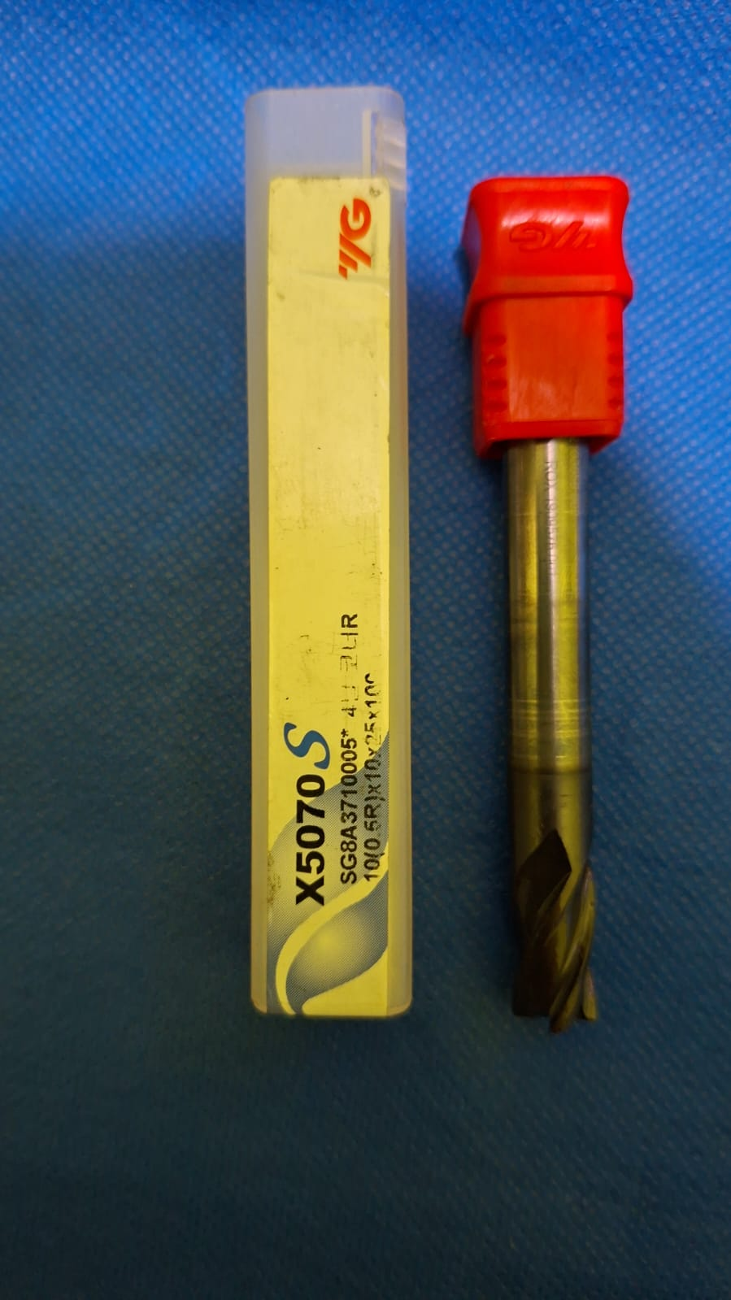 | - Diameter potong 10 mm - Radius sudut R0,6 - Diameter batang 10 mm - Panjang mata potong 25 mm - Material solid carbide | X5070S 10 (R0,6) × 10 × 25 × 100, | Dibutuhkan untuk melakukan pemesinan lanjutan dan penyelesaian kontur pada inti stator Somaloy yang telah tersedia, terutama pada bagian yang memerlukan jangkauan pemotongan lebih dalam dan radius sudut terkendali untuk mengurangi sudut tajam serta risiko kerusakan tepi material. | 1 | pcs | 1,955,000 | 1,955,000 | 215,050 | 2,170,050 | KST BJ Habibie Serpong | Surat Penawaran Harga | 2,170,050.00
3 | End Mill Ø4 mm |  | - Diameter potong 4 mm - Panjang mata potong 12 mm - Diameter batang 4 mm - Material solid carbide - Ujung datar | HPMT SE 45X DP End Mill, kode 887 0400 | Dibutuhkan untuk mengerjakan fitur berukuran kecil dan detail pada casing motor axial flux yang telah tersedia, seperti alur kecil, kantong, relief, dudukan sensor, jalur kabel, dan kontur yang tidak dapat dijangkau secara presisi menggunakan end mill berdiameter besar. | 1 | pcs | 276,000 | 276,000 | 30,360 | 306,360 | KST BJ Habibie Serpong | Surat Penawaran Harga | 306,360.00
4 | T-Slot Milling Cutter Ø13 × 3 mm dengan Modifikasi Leher 2,5 mm | 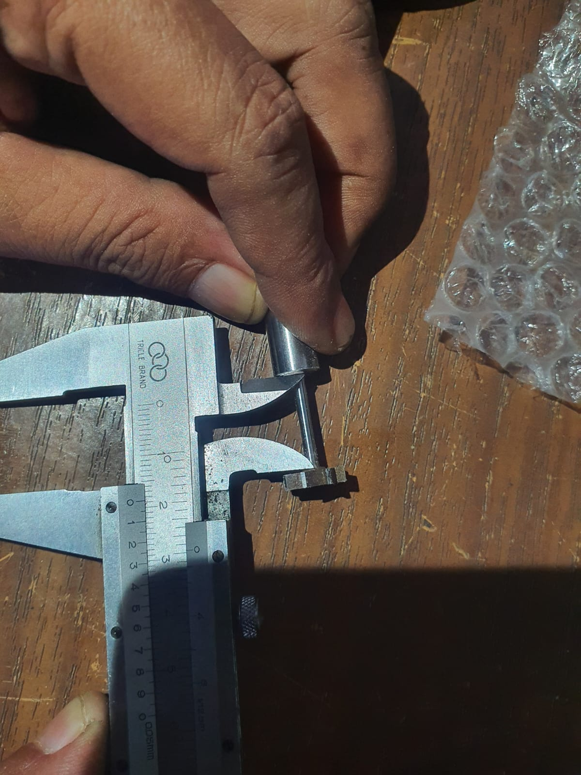 | - Diameter kepala pemotong 13 mm - Ketebalan mata potong 3 mm - Material high-speed steel atau HSS - Geometri T-slot milling cutter - bagian leher di belakang kepala pemotong dimodifikasi menjadi 2,5 mm dengan panjang 10 mm dan 20 mm | - | Dibutuhkan untuk membuat atau menyesuaikan alur pada inti stator Somaloy yang telah tersedia, khususnya pada bagian dengan akses pemotongan terbatas, sehingga tersedia ruang yang sesuai bagi kumparan dan isolasi tanpa harus membuat ulang keseluruhan inti stator. | 2 | pcs | 805,000 | 1,610,000 | 177,100 | 1,787,100 | KST BJ Habibie Serpong | Surat Penawaran Harga | 1,787,100.00
 | Rangka Besi | 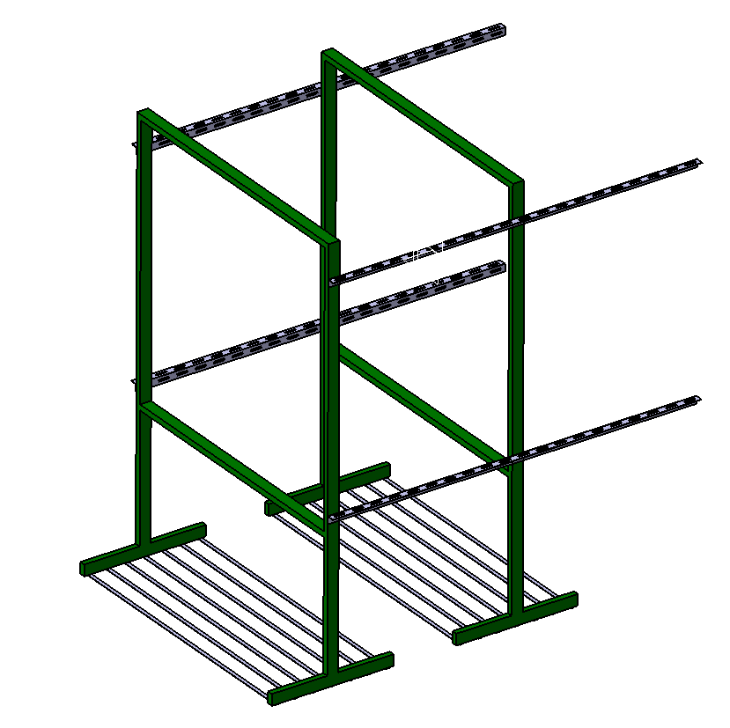 | Besi Hollow 6 x3 cm sesuai desain | Besi Hollow 6 x 3 cm | Sebagai rangka untuk memasang jaring mesh besi | 1 | pcs | 4,234,234 | 4,234,234 | 465,766 | 4,700,000 | KST BJ Habibie Serpong | Surat Penawaran Harga | 4,700,000.00
 | Jaring Besi (Wire Mesh Screen) | 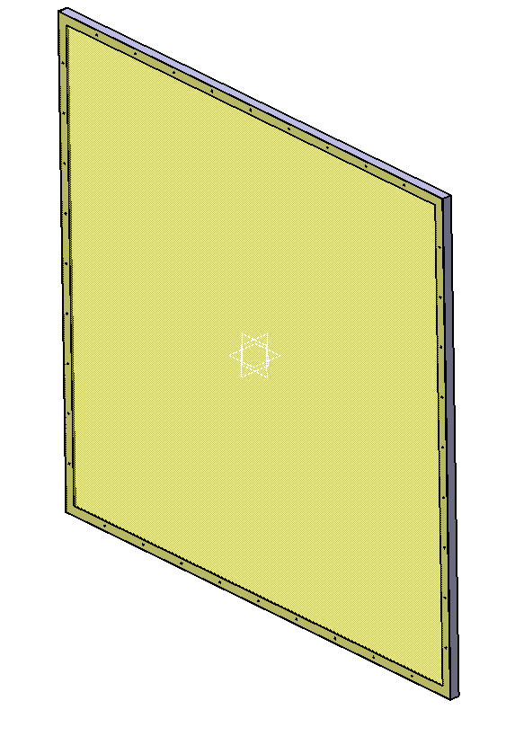 | Stainless Steel dimensi 1500 x 1500 | Stainless Steel | Untuk mengurangi pengaruh aliran downstream saat pengujian di ruangan anechoic , ada 5 jenis wire mesh | 5 | pcs | 1,063,063 | 5,315,315 | 584,685 | 5,900,000 | KST BJ Habibie Serpong | Surat Penawaran Harga | 5,900,000.00
 | Busa lantai | 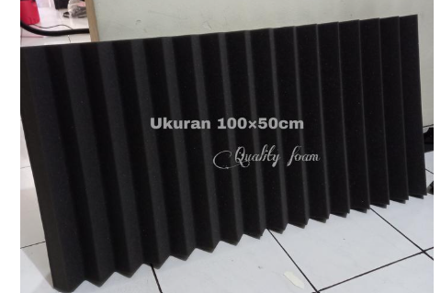 | Polyuretane 200x50 cm | Polyuretane | Untuk meredam noise saat pengukuran di ruang anechoic (peredam lantai ruang uji) | 35 | paket | 100,000 | 3,500,000 | 385,000 | 3,885,000 | KST BJ Habibie Serpong | Surat Penawaran Harga | 3,885,000.00
 | Busa rangka besi wire mesh | 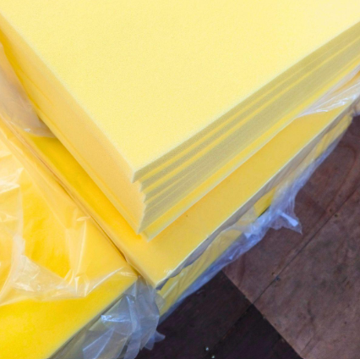 | Polyuretane 200x150 x 4 cm | Polyuretane | Untuk meredam noise saat pengukuran di ruang anechoic (peredam rangka besi wire mesh) | 2 | paket | 250,000 | 500,000 | 55,000 | 555,000 | KST BJ Habibie Serpong | Surat Penawaran Harga | 555,000.00
 | Multipleks |  | plywoods 8 mm | plywoods 8 mm | Untuk alas pemasangan busa di ruangan anechoic | 10 | pcs | 180,180 | 1,801,802 | 198,198 | 2,000,000 | KST BJ Habibie Serpong | Surat Penawaran Harga | 2,000,000.00
 | Adapter Model Propeller ke Motor Listrik | 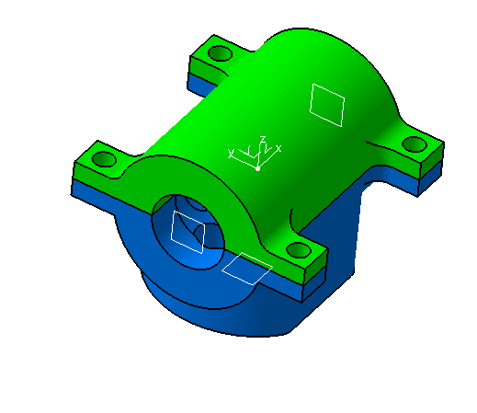 | Aluminium |  | Untuk menahan dan menghubungkan propeller ke motor listrik | 1 | paket | 2,252,252 | 2,252,252 | 247,748 | 2,500,000 | KST BJ Habibie Serpong | Surat Penawaran Harga | 2,500,000.00
 | Casing baterai silinder |  | Plastik ABS |  | Untuk pemegang baterai microphone | 1 | pcs | 200,000 | 200,000 | 22,000 | 222,000 | KST BJ Habibie Serpong | Surat Penawaran Harga | 222,000.00

 |  |  |  |  |  |  |  |  |  |  | 26,578,510

 |  |  |  |  |  |  |  |  |  |  |  | Rumpin, Agustus 2026
 |  | Menyetujui, |  |  |  |  |  |  |  |  |  | Pengusul,
 |  | Kepala Pusat Riset Teknologi Penerbangan

 |  | Dr. Fadilah Hasim B. Eng, MSc |  |  |  |  |  |  |  |  |  | Dr. Matza Gusto A., S.T., M.T.
 |  | NIP. 197007231989111001 |  |  |  |  |  |  |  |  |  | NIP. 198507062009011002

